Summary table
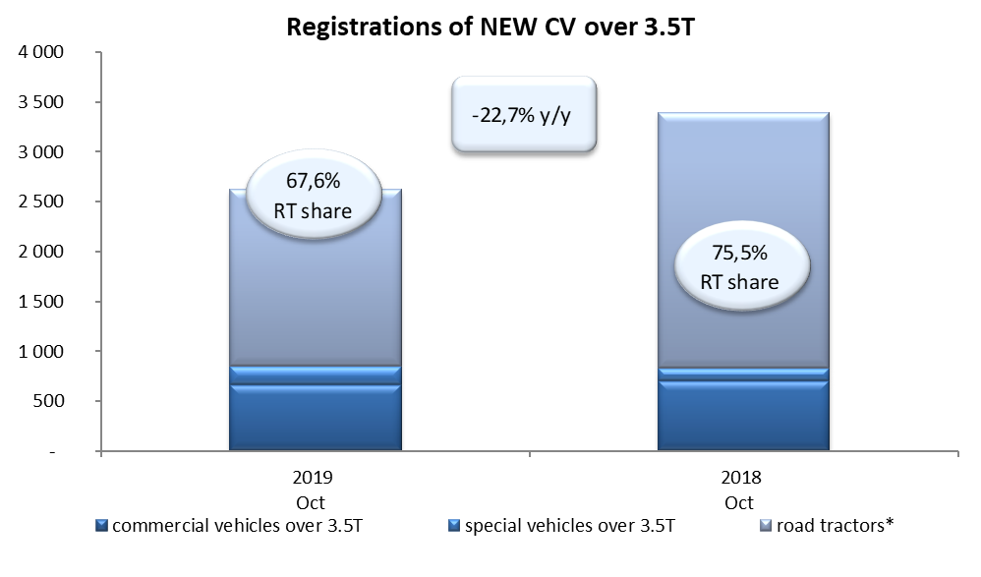
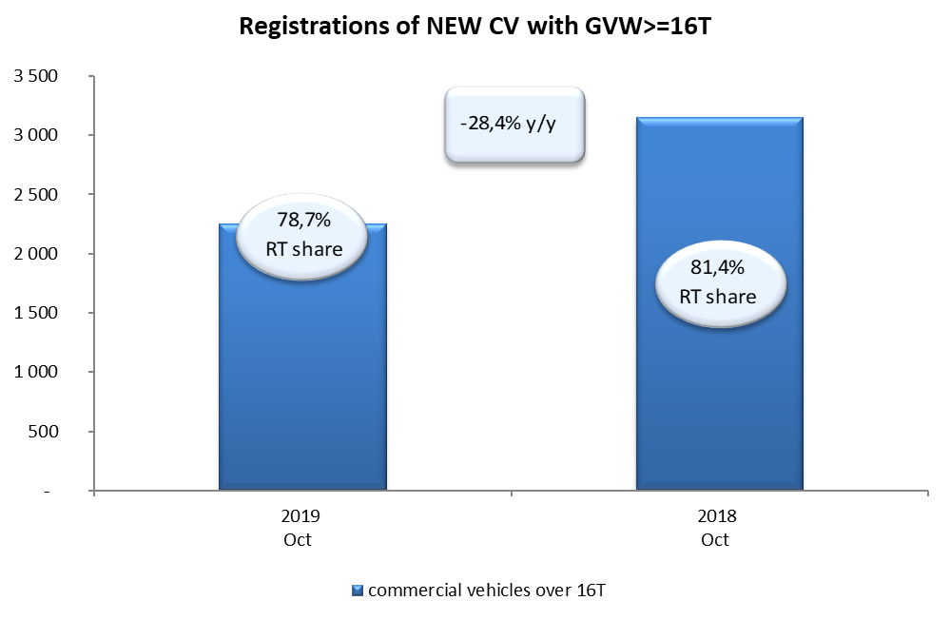
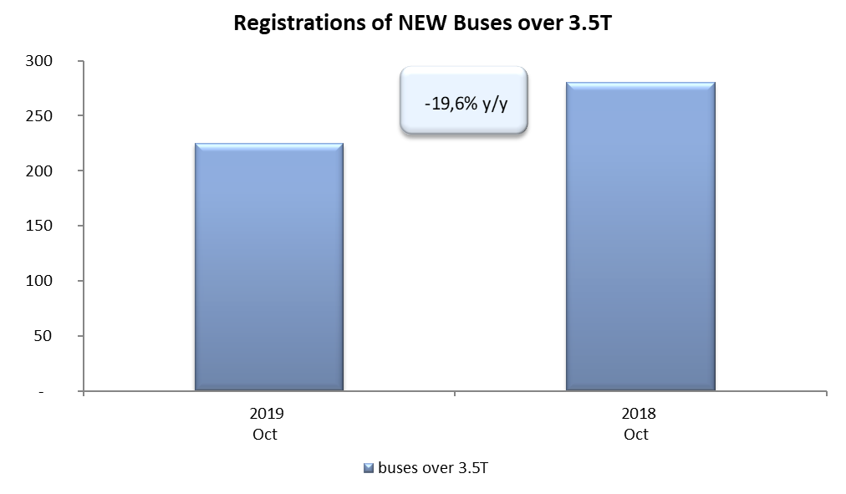
PZPM based on CEP (Ministry of Digital Affairs) |  |  |  |  |  | 08/11/2019
 |  |  |  |  |  | units
FIRST REGISTRATIONS OF NEW COMMERCIAL VEHICLES OVER 3.5T
 | 2019 Oct | 2018 Oct | % change y/y | 2019 Jan - Oct | 2018 Jan - Oct | % change y/y
CV - TOTAL | 2,624 | 3,395 | -22.7% | 24,712 | 25,450 | -2.9%
commercial vehicles over 3.5T | 664 | 702 | -5.4% | 5,808 | 5,714 | 1.6%
special vehicles over 3.5T | 186 | 131 | 42.0% | 826 | 657 | 25.7%
road tractors* | 1,774 | 2,562 | -30.8% | 18,078 | 19,079 | -5.2%
BUSES - TOTAL | 225 | 280 | -19.6% | 2,196 | 2,348 | -6.5%
buses over 3.5T | 225 | 280 | -19.6% | 2,196 | 2,348 | -6.5%
COMMERCIAL VEHICLES - TOTAL | 2,849 | 3,675 | -22.5% | 26,908 | 27,798 | -3.2%
*/ The data does not cover new registrations of domestic producers their own brands

